信用交易
融资融券市场交易数据统计(2024-11-28)

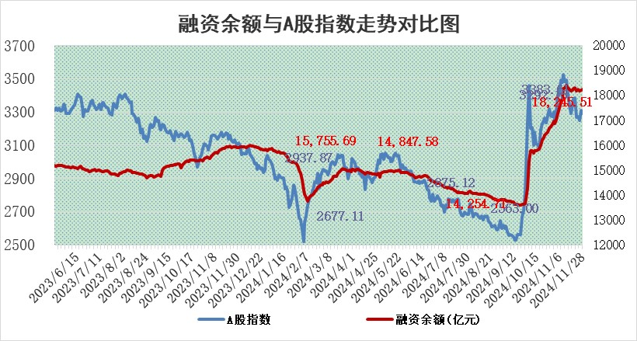
标的证券 | 融资融券余额（亿元） | 融资余额（亿元） | 融券余额（亿元） | 融资买入额（亿元） | 融资融券规模变化（亿元） | 融资余额增幅(‰) | 融券余额增幅(%)
统计数据 | 18,393.55 | 18,245.51 | 110.26 | 1,348.12 | 39.06 | 2.02 | 1.86

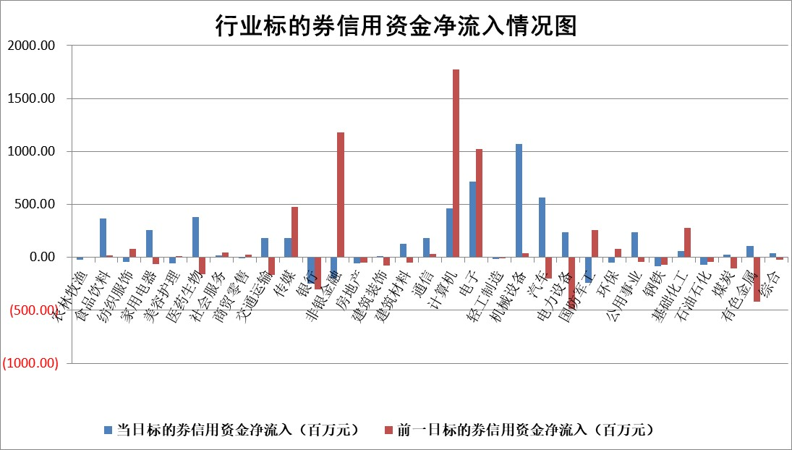

标的基金代码 | 标的基金简称 | 融资余额/市值(%) | 融资余额增幅(%) | 融资买入额/成交金额(%) | （融资余额净增额-融券余额净增额）/市值(‱) | 融券余额降幅(%) | ABS[（融资余额净增额-融券余额净增额）/市值净增额-1](%)
159902 | 华夏中小板ETF | 0.00 | 0.00 | 0.00 | 0.00 | 0.00 | 100.00
159915 | 易方达创业板ETF | 3.58 | 0.29 | 1272876.55 | 1.11 | 6.81 | 100.81
159919 | 嘉实沪深300ETF | 0.72 | -0.55 | 2.43 | -0.46 | -6.52 | 99.54
159920 | 华夏恒生ETF | 32.51 | -0.31 | 13.14 | -10.04 | 0.00 | 88.01
159922 | 嘉实中证500ETF | 0.73 | -6.91 | 4.94 | -5.93 | -3.07 | 95.79
159925 | 南方沪深300ETF | 0.57 | 2.94 | 0.52 | 1.63 | 0.87 | 101.51
159928 | 消费ETF | 3.00 | 1.53 | 4.15 | 4.59 | 6.24 | 102.93
159934 | 易方达黄金ETF | 61.52 | -0.24 | 53.93 | -14.76 | 0.00 | 69.78
159939 | 全指信息技术ETF | 0.95 | 2.04 | 49.03 | 2.29 | 21.47 | 103.47
159940 | 全指金融地产ETF | 0.35 | -3.69 | 0.00 | -1.34 | 0.00 | 84.66
159995 | 半导体芯片ETF | 2.74 | -1.55 | 198.14 | -4.28 | 0.34 | 93.81
159997 | 天弘中证电子ETF | 2.11 | -3.84 | 6.53 | -8.28 | 0.46 | 95.95
159998 | 天弘中证计算机主题ETF | 0.80 | -12.13 | 0.15 | -10.95 | 0.33 | 48.73
510050 | 华夏上证50ETF | 3.41 | -0.34 | 170.38 | -1.40 | -10.41 | 98.84
510180 | 华安上证180ETF | 0.59 | 5.01 | 15.75 | 2.67 | -18.92 | 104.70
510880 | 华泰柏瑞红利ETF | 1.03 | 1.34 | 6.29 | 1.34 | -2.23 | 104.77
510900 | 易方达恒生H股ETF | 39.95 | -0.42 | 6.01 | -17.03 | 0.00 | 82.93
511010 | 5年期国债ETF | 3.14 | -0.85 | 0.09 | -2.68 | 0.00 | 101.90
511380 | 可转债及可交换债券ETF | 1.57 | -5.28 | 17.67 | -8.75 | 0.00 | 582.23
512000 | 全指证券ETF | 7.14 | 0.08 | 19.67 | 0.85 | 1.67 | 101.17
512010 | 沪深300医药卫生ETF | 7.33 | 0.56 | 79.72 | 4.20 | 0.82 | 108.11
512070 | 沪深300非银ETF | 2.57 | -1.58 | 396.77 | -4.11 | 1.09 | 96.36
512400 | 南方中证申万有色金属ETF | 3.14 | 2.97 | 0.88 | 9.15 | 0.68 | 106.80
512580 | 广发中证环保产业ETF | 0.70 | 0.09 | 0.06 | 0.06 | 0.00 | 100.09
512660 | 国泰中证军工ETF | 3.56 | -3.47 | 9.94 | -12.95 | -2.26 | 75.79
512800 | 华宝中证银行ETF | 8.91 | 0.02 | 2.03 | 2.10 | 7.11 | 104.37
512980 | 广发中证传媒ETF | 1.30 | -2.20 | 342.76 | -2.82 | 0.80 | 98.20
515030 | 华夏中证新能源汽车ETF | 2.38 | -0.08 | 10.19 | -6.72 | -58.56 | 101.30
515050 | 华夏中证5G通信主题ETF | 1.26 | -8.92 | 9.60 | -12.61 | -27.98 | 92.08
515070 | 华夏中证人工智能ETF | 3.02 | 3.62 | 11.66 | 10.57 | 0.00 | 188.40
标的股票比较指标 |  | 融资余额/流通A股市值(%) | 融资余额增幅(%) | 融资买入额/成交金额(%) | （融资余额净增额-融券余额净增额）/流通A股市值(‱) | 融券余额降幅(%) | ABS[（融资余额净增额-融券余额净增额）/流通A股市值净增额-1](%)
前十名标的个股 |  | 海印股份 | 恒信东方 | 浙海德曼 | 恒信东方 | 柳钢股份 | 君亭酒店
 |  | 广汇汽车 | 浙海德曼 | 东诚药业 | 品高股份 | 东方创业 | 菲菱科思
 |  | 首航高科 | 皇氏集团 | 安杰思 | 山东章鼓 | 华润三九 | 浙江恒威
 |  | 超华科技 | 山东章鼓 | 品高股份 | 皇氏集团 | 昌红科技 | 远达环保
 |  | 联络互动 | 品高股份 | 呈和科技 | 汇金科技 | 华兰疫苗 | 海森药业
 |  | 爱康科技 | 奥雅股份 | 君实生物 | 东诚药业 | 世运电路 | 宇信科技
 |  | 长江健康 | 汇金科技 | 融捷股份 | 利欧股份 | 中国海油 | 满坤科技
 |  | 富通信息 | 弘讯科技 | 盛邦安全 | 超达装备 | 华谊集团 | 信雅达
 |  | 洪涛股份 | 长华化学 | 凯尔达 | 西藏天路 | 新力金融 | 振华科技
 |  | 中银绒业 | 生意宝 | 普元信息 | 生意宝 | 安泰科技 | 舍得酒业
后十名标的个股 |  | 世纪华通 | 蒙泰高新 | 苏州科达 | 敷尔佳 | 沪农商行 | 黔源电力
 |  | 观典防务 | 明德生物 | 齐心集团 | 明德生物 | 国机汽车 | 中洲特材
 |  | 卓朗科技 | 华致酒行 | 友阿股份 | 省广集团 | 东富龙 | 精测电子
 |  | 凯撒文化 | 康希通信 | 万业企业 | 天承科技 | 聚飞光电 | 东芯股份
 |  | 惠程科技 | 敷尔佳 | 汇顶科技 | 苏州科达 | 中国铁物 | 宏景科技
 |  | 盛屯矿业 | 航天电器 | 英唐智控 | 佳缘科技 | 铁龙物流 | 城市传媒
 |  | 江苏舜天 | 浙江鼎力 | 邦彦技术 | 易点天下 | 中海油服 | 天岳先进
 |  | 威创股份 | 荣安地产 | 永安行 | 紫金银行 | 日照港 | 蜂助手
 |  | 广电网络 | 瑞斯康达 | 世纪华通 | 软通动力 | 城发环境 | 汉仪股份
 |  | 东旭光电 | 顺控发展 | 观典防务 | 中文在线 | 世联行 | 鲁抗医药
说明：1.以上普通交易数据和信用交易数据皆以交易日收盘后数据为基准；2.上述标的证券总数据只计算标的证券市场总数据，不包括从标的证券中调出去标的证券数据，所以与交易所公布的总值略有不同； 3.上述行业采用申万一级行业分类；4.以上标的基金和标的个股中比较的6个指标值中：前5个（从左至右）为正向指标，值越大排名越靠前；第6个为逆向指标，值越小，排名越靠前；5.第6个指标中ABS[]表示求绝对值，其主要用于考量信用资金相对净流入对股价相对净变化的贡献程度；6.数据来源：wind，交易所。

 |  |  |  | 证券代码 | 新增融资余额 | 融资买入额 | 融资买入增幅前10
 |  | 1 | 西部建设 | 002302 | 80643953 | 177472374 | 41%
 |  | 2 | 天键股份 | 301383 | 27855096 | 56831811 | 39%
 |  | 3 | 井松智能 | 688251 | 7040854 | 13763946 | 27%
 |  | 4 | 国电电力 | 600795 | 116116226 | 151740647 | 23%
 |  | 5 | 华立科技 | 301011 | 9342856 | 31199107 | 23%
 |  | 6 | 捷邦科技 | 301326 | 9066090 | 22350547 | 22%
 |  | 7 | 海利尔 | 603639 | 19864834 | 35520613 | 20%
 |  | 8 | 华研精机 | 301138 | 7597460 | 13339451 | 16%
 |  | 9 | 鹏辉能源 | 300438 | 83773067 | 304558811 | 16%
 |  | 10 | 建科股份 | 301115 | 7106455 | 29879412 | 15%

